상품제안서
써모스 진공단열 보온도시락 TKLF-1200F | 상품코드: F31842

 |  |  |  |  |  |  | 02-412-0044 | www.easy1.co.kr
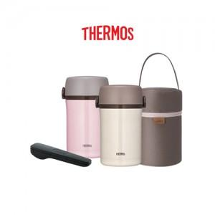

【상세/제작정보】 | <b><span style="font-size: 14pt;">* 레이저인쇄 100개 미만 6만원 부과세별도</span></b><div style=""><b><br></b></div><div style=""><b><span style="font-size: 14pt;">&nbsp;</span></b></div><div style=""><b><br></b></div><div style=""><b><span style="font-size: 14pt;">* 선물포장&nbsp; &nbsp; 100개 미만 4만원 부과세별도</span></b></div><div style=""><b><br></b></div><div style=""><b><span style="font-size: 14pt;">&nbsp;</span></b></div><div style=""><b><br></b></div><b><br></b><div style=""><b><span style="font-size: 14pt;">* 배송비- 무료배송</span></b></div><b></b><br style="color: rgb(51, 51, 51); font-family: &quot;Nanum Gothic&quot;, sans-serif; background-color: rgb(255, 255, 255);">

【인쇄/포장옵션】 | 레이저, 컬러필름인쇄 / 포장지포장

【공급단가】 | 수량 | 50~ | 100~ | 500~ | 1,000~ | 2,000~
*VAT별도 | 단가 | 53,360원 | 52,440원 | 51,520원 | 50,600원 | 49,680원

【상품 URL】 | http://www.easy1.co.kr/src/goods_detail.php?gdno=31842

